Тест-кейс
Тест-кейсы для веб-сайта "Е-каталог"
Positive Test-cases
TК-001 | Проверка функции авторизации с помощью аккаунта Google
Priority | Highest
Предусловия: | Ссылка на страницу "https://www.e-katalog.ru/"
Данные: | Аккаунт Google
Шаги: | 1. Нажать на кнопку "Войти" в header'е сайта
 | 2. Выбрать вариант входа "Google"
 | 3. Подключить свой аккаунт Google
Ожидаемый результат: | Успешная авторизация пользователя
Постусловие: | Страница, с которой происходил логин
TК-002 | Проверка функции сортировки товаров
Priority | Highest
Предусловия: | Ссылка на страницу "https://www.e-katalog.ru/k33.htm"
Данные:
Шаги: | 1. Выбрать чекбокс "Xbox" в разделе "Платформа" в поле "Подбор по параметрам"
 | 2. Нажать кнопку "Показать" в всплывающем окне
Ожидаемый результат: | Выведутся только консоли от Xbox
Постусловие: | Страница "https://www.e-katalog.ru/list/33/pr-11835/"
TК-003 | Проверка функции смены региона
Priority | Highest
Предусловия: | Ссылка на страницу "https://www.e-katalog.ru/"
Данные:
Шаги: | 1. Нажать на кнопку смены региона (название текущего региона), расположенную в header'e сайта
 | 2. Ввести регион, например "Санкт-Петербург"
 | 3. Во всплывающем списке выбрать интересующий нас результат (единственный там)
Ожидаемый результат: | Произойдет смена региона на Санкт-Петербург
Постусловие: | Главная страница с новым выбранным регионом
TК-004 | Проверка перехода на соцсети сайта (в footer'e)
Priority | Medium
Предусловия: | Ссылка на страницу "https://www.e-katalog.ru/"
Данные:
Шаги: | 1. Последовательно проверить все кнопки соцсетей в footer'е сайта (иконки YouTube, Vkontakte, Facebook, Instagram
Ожидаемый результат: | Все соцсети откроют страницу сайта
Постусловие: | Страницы сайта в соцсетях
TК-005 | Проверка перехода страницу приложения сайта в Google Play
Priority | Medium
Предусловия: | Ссылка на страницу "https://www.e-katalog.ru/"
Данные:
Шаги: | 1. Нажать на иконку Google Play в footer'е сайта
Ожидаемый результат: | Откроется страница приложения сайта в Google Play
Постусловие: | Страница приложения сайта в Google Play
TК-006 | Проверка функции "Жалоба на ошибку в тексте"
Priority | Medium
Предусловия: | Ссылка на страницу "https://www.e-katalog.ru/"
Данные:
Шаги: | 1. Выделить любой участок текста на сайте ЛКМ (менее 300 символов)
 | 2. Нажать сочетание клавиш Ctrl+Enter
Ожидаемый результат: | Откроется окошко "Жалоба на ошибку в тексте"
Постусловие: | Текущая страница со всплывающим окно "Жалоба на ошибку в тексте"
TК-007 | Проверка функции выхода с сайта
Priority | Highest
Предусловия: | Ссылка на страницу "https://www.e-katalog.ru/"
Данные:
Шаги: | 1. Авторизоваться на сайте при помощи пунктов из TK-001
 | 2. Нажать на кнопку с иконкой "Выход" в header'е сайта (изображение справа)
Ожидаемый результат: | Успешный выход из личного кабинета
Постусловие: | Текущая страница без авторизованного аккаунта
TК-008 | Поиск существующего товара
Priority | Highest
Предусловия: | Ссылка на страницу "https://www.e-katalog.ru/"
Данные: | PlayStation 5
Шаги: | 1. Ввести данные в поле "Поиск товаров" в header'е сайта
 | 2. Нажать кнопку "Найти"
Ожидаемый результат: | Страница с найденным товаром "PlayStation 5"
Постусловие: | Страница с найденным товаром "PlayStation 5"
TК-009 | Проверка функции регистрации с корректными данными
Priority | Highest
Предусловия: | Ссылка на страницу "https://www.e-katalog.ru/"
Данные: | Имя: Тест123. E-mail: test1234@gmail.com. Пароль: test123.
Шаги: | 1. Нажать на кнопку "Войти"
 | 2. Нажать на вариант "Или зарегистрируйтесь"
 | 3. Ввести корректные данные
 | 4. Нажать на кнопку "Зарегистрироваться"
Ожидаемый результат: | Сообщение "Регистрация прошла успешно"
Постусловие: | Успешная регистрация, текущая страница
Negative Test-cases
ТК-010 | Поиск несущствующего товара
Priority | Highest
Предусловия: | Ссылка на страницу "https://www.e-katalog.ru/"
Данные: | PlayStation 6
Шаги: | 1. Ввести данные в поле "Поиск товаров" в header'е сайта
 | 2. Нажать кнопку "Найти"
Ожидаемый результат: | Страница "Товар не найден" или страница с похожими товарами
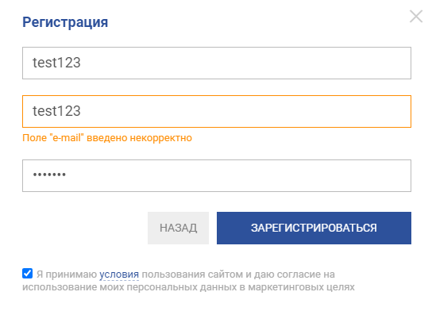
Постусловие: | Страница с похожими по названию товарами
ТК-011 | Проверка функции регистрации с некорректными данными
Priority | Highest
Предусловия: | Ссылка на страницу "https://www.e-katalog.ru/"
Данные: | Имя: Тест123. E-mail: test123. Пароль: test123.
Шаги: | 1. Нажать на кнопку "Войти"
 | 2. Нажать на вариант "Или зарегистрируйтесь"
 | 3. Ввести корректные данные
 | 4. Нажать на кнопку "Зарегистрироваться"
Ожидаемый результат: | Сообщение "Поле "e-mail" введено некорректно"
Постусловие: | Данные введены неправильно

